Arkusz1
Przedmiot: PODSTAWY STATYSTYKI (PG_00039269)
Nr albumu | Kolokwium
Grupa dziekańska: | No.1 | No.2. | Suma | [%] | Ocena z ćwiczeń
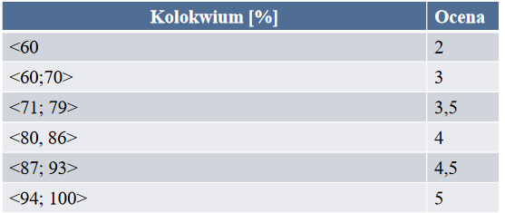
173951 | 19 | 17.5 | 36.5 | 91.25 | 4.5
167725 | 16 | 10.5 | 26.5 | 66.25 | 3
173954 | 16 | 18 | 34 | 85 | 4
165437 | 20 | 19 | 39 | 97.5 | 5
173955 | 17 | 15.5 | 32.5 | 81.25 | 4
173965 | 18.5 | 8.5 | 27 | 67.5 | 3
173975 | 20 | 19.5 | 39.5 | 98.75 | 5
173969 | 13.5 | 20 | 33.5 | 83.75 | 4
173512 | 17 | 20 | 37 | 92.5 | 4.5
173970 | 18 | 19.5 | 37.5 | 93.75 | 5
173971 | 17 | 17 | 34 | 85 | 4
173977 | 20 | 20 | 40 | 100 | 5
173985 | 17 | 16.5 | 33.5 | 83.75 | 4 | 173929
173986 | 8 | 20 | 28 | 70 | 3
173981 | 17 | 14 | 31 | 77.5 | 3.5
173982 | 20 | 20 | 40 | 100 | 5
173991 | 20 | 16.5 | 36.5 | 91.25 | 4.5
173994 | 19 | 17 | 36 | 90 | 4.5
173929 | 20 | 17.5 | 37.5 | 93.75 | 5
173936 | 19.5 | 19 | 38.5 | 96.25 | 5
174327 | 19 | 16 | 35 | 87.5 | 4.5
173900 | 19 | 20 | 39 | 97.5 | 5
173937 | 20 | 19.5 | 39.5 | 98.75 | 5
173939 | 15 | 12 | 27 | 67.5 | 3
174567 | 6 | 3 | 9 | 22.5 | 2
173933 | 13 | 16 | 29 | 72.5 | 3.5
173003 | 19 | 19.5 | 38.5 | 96.25 | 5
165107 | zw. |  | 0 | 0 | 2
167448 | 14.5 | 8 | 22.5 | 56.25 | 2
173941 | 20 | 17.5 | 37.5 | 93.75 | 5
173942 | 20 | 19 | 39 | 97.5 | 5
173988 | 20 | 18.5 | 38.5 | 96.25 | 6
173989 | 20 | 17 | 37 | 92.5 | 4.5
173893 | 20 | 20 | 40 | 100 | 5
174001 | 18 | 9.5 | 27.5 | 68.75 | 3
173895 | 19 | 19 | 38 | 95 | 5
173898 | 19 | 17 | 36 | 90 | 4.5
167566 | uspr. |  | 0 | 0 | 2
173909 | uspr. |  | 0 | 0 | 2
168642 | 17 | 10 | 27 | 67.5 | 3
173926 | 20 | 20 | 40 | 100 | 5
173919 | 20 | 19 | 39 | 97.5 | 5
174017 | 19 | 9.5 | 28.5 | 71.25 | 3.5
173921 | 19 | 19 | 38 | 95 | 5
174324 | 17 | 19.5 | 36.5 | 91.25 | 4.5
173930 | 20 | 18.5 | 38.5 | 96.25 | 5
166018 | 16 | 15 | 31 | 77.5 | 3.5
174564 | 15 | 14.5 | 29.5 | 73.75 | 3.5
174325 | 13.5 | 12 | 25.5 | 63.75 | 3
167313 | 19 | 11 | 30 | 75 | 3.5
157951 | uspr. |  | 0 | 0 | 2
167365 | 20 | 18 | 38 | 95 | 5

